Problema
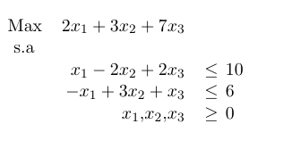

Estandar
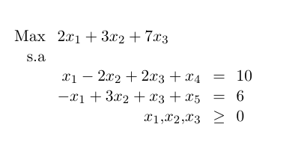
M | x1 | x2 | x3 | x4 | x5 | b
f1 | 1.00 | -2.00 | 2.00 | 1.00 | 0.00 | 10.00
f2 | -1.00 | 3.00 | 1.00 | 0.00 | 1.00 | 6.00
-1.00 | 2 | 3 | 7 | 0 | 0 | 0

